DTNI-12A
Tableau des modificatifs

DTN | Article | Titre | Ancien Texte | Nouveau Texte | Commentaire
DTNI-12A |  | Avant-propos | Marie Parent, Géomatique, SIRR (normalisatrice) Mylène Corbeil, Géomatique, SIRR Emese Egyed, Géomatique, SIRR Roch Faubert, Géomatique, SIRR Isabelle Tremblay, Géomatique, SIRR Peter Vallières, Géomatique, SIRR Simon Vidal, Géomatique, SIRR Christian Viel, Géomatique, SIRR | Christian Viel, Géomatique, SIRR (normalisateur) Emese Egyed, Géomatique, SIRR Guillaume Corbeil-Marcil, Géomatique, SIRR Isabelle Tremblay, Géomatique, SIRR (vice-normalisatrice) Jose Luis Cruz Panesso, Réalisation, SIRR Paola Bonilla, Géomatique, SIRR Simon Vidal, Géomatique, SIRR | Mise à jour des membres
DTNI-12A | 3 | LOIS, RÈGLEMENTS, NORMES ET RÉFÉRENCES | Losque le présent document réfère à une norme ou à une référence, la plus récente édition en vigueur en date de la publication de l’Appel d’offres est applicable. De plus, lorsque le présent document réfère à une loi ou à un règlement, la plus récente édition en vigueur est applicable. LRQ Lois refondues du Québec LRQ, c. A-23 Chapitre A-23 – Loi sur les arpenteurs-géomètres | Losque le présent document réfère à une norme ou à une référence, la plus récente édition en vigueur en date de la publication de l’Appel d’offres est applicable. De plus, lorsque le présent document réfère à une loi ou à un règlement, la plus récente édition en vigueur est applicable. BNQ Bureau de normalisation du Québec BNQ 1809-300 Travaux de construction – Conduites d’eau potable et d’égout – Clauses techniques générales CERIU Centre d’expertise et de recherche en infrastructures urbaines CERIU/CLASSEURS Les classeurs du CÉRIU – Infrastructures souterraines. Glossaire technique Ville de Montréal Document technique normalisé (DTN) DTNI-1A Travaux de conduites d’eau potable et de conduites d’égout DTNI-3A Travaux de trottoir, bordure, terre-plein central, îlot et muret de soutènement DTNI-3B Travaux de chaussée LRQ Lois refondues du Québec LRQ, c. A-23 Chapitre A-23 – Loi sur les arpenteurs-géomètres | Respect du format.
DTNI-12A | 3.1 | RÉFÉRENCES UTILISÉES | • Normes – Ouvrages routiers. Lexique. Ministère des Transports et de la Mobilité durable. • Article de STM info. Les bornes-fontaines et la STM. • Définitions et symboles. Généralités. Encadrements généraux. Hydro-Québec, Distribution. | Ajouter en 4e points : • Normes – Ouvrages routiers. Lexique. Ministère des Transports et de la Mobilité durable. • Article de STM info. Les bornes-fontaines et la STM. • Définitions et symboles. Généralités. Encadrements généraux. Hydro-Québec, Distribution. • Glossaire. Site internet. Ordre des arpenteurs-géomètres du Québec. • Grand dictionnaire terminologique. Office québécois de la langue française. | Respect du format.
DTNI-12A | 4 | Définitions | NA | implantation : opération qui consiste à transférer au terrain les axes, les dimensions et les points de référence d’un projet (bâtiment, route, ouvrage) à partir des plans ou des coordonnées établies par le concepteur, puis à les matérialiser avec précision à l’aide de repères et d’instruments d’arpentage, de manière à assurer que la construction du projet se réalise à l’emplacement et aux dimensions prescrites aux plans; | Ajout
DTNI-12A | 4 | Définitions | • entrepreneur • réseaux techniques urbains (RTU) | Suppression des deux définitions (entrepreneur et réseaux techniques urbains (RTU). | Supression des définitions déjà incluses au CCAG.
DTNI-12A | 4 | Définitions | Supressions et corrections de: la (note) dans les définitions pour : • bordure (1) • branchement de service d’eau potable (2) • branchement de service d’égout (2) • chambre de vanne, de débitmètre, de régulation et de raccord (2) • chaussée (3) • cours d’eau (1) • entrées charretières ou pour véhicule (1) • exactitude (5) • géoïde (6) • géodésie (6) • îlot (1) • ingénieur (2) • minute (6) • nivellement (6) • pavage (3) • précision (5) • puisard (2) • radier (7) • rampe d’accès universel (RAU) (1) • regard d’égout (2) • réseau d’eau potable ou de distribution d’eau (7) • réseau d’égout (7) • réseau géodésique (6) • talon (1) • tranchée (7) | • bordure • branchement de service d’eau potable • branchement de service d’égout • chambre de vanne, de débitmètre, de régulation et de raccord • chaussée • cours d’eau • entrée charretière ou entrée pour véhicule • exactitude • géoïde • géodésie • îlot • ingénieur • minute • nivellement • pavage • précision • puisard • radier • rampe d’accès universel (RAU) • regard d’égout • réseau d’eau potable ou de distribution d’eau • réseau d’égout • réseau géodésique • talon • tranchée
DTNI-12A | 4 | Note : références utilisées | Supression de tout le paragraphe : (1) Document technique normalisé infrastructures – Ville de Montréal. DTNI-3A, Travaux de trottoir, bordure, terre- plein central, îlot et muret de soutènement. (2) Document technique normalisé infrastructures – Ville de Montréal. DTNI-1A, Travaux de conduites d’eau potable et de conduites d’égout. (3) Document technique normalisé infrastructures – Ville de Montréal. DTNI-3B, Travaux de chaussée. (4) Cahier des clauses administratives générales. Exécution de travaux. Ville de Montréal. (5) Grand dictionnaire terminologique. Office québécois de la langue française. (6) Glossaire. Site internet. Ordre des arpenteurs-géomètres du Québec. (7) Les classeurs du CÉRIU – Infrastructures souterraines. Glossaire technique. | NA. | Supression des définitions déjà incluses au CCAG. Intégré dans 3 - LOIS, RÈGLEMENTS, NORMES ET RÉFÉRENCES
DTNI-12A | 5 | Exigences générales | La Ville exige un plan de localisation des infrastructures, préparé et minuté par un arpenteur- géomètre ou par un géomètre membre de l’Ordre des arpenteurs-géomètres du Québec, afin de s’assurer de la présence d’un spécialiste (responsabilité professionnelle) de la géoréférence. La Ville s’attend conformément à l’article 36 de la Loi sur les arpenteurs-géomètres (LRQ, c. A-23) à une surveillance immédiate de la part de l’arpenteur-géomètre ou du géomètre, notamment quant à la procédure des opérations, la calibration des instruments et l’assermentation de ses employés. Afin d’éviter toute apparence de conflit d’intérêts, l’arpenteur-géomètre ou le géomètre ainsi que leurs employés ne doivent en aucun cas être des employés de l’entrepreneur. | Le Directeur exige un plan de localisation des infrastructures, préparé et minuté par un arpenteur- géomètre ou par un géomètre membre de l’Ordre des arpenteurs-géomètres du Québec, afin de s’assurer de la présence d’un spécialiste (responsabilité professionnelle) de la géoréférence. Le Directeur s’attend conformément à l’article 36 de la Loi sur les arpenteurs-géomètres (LRQ, c. A-23) à une surveillance immédiate de la part de l’arpenteur-géomètre ou du géomètre, notamment quant à la procédure des opérations, la calibration des instruments et l’assermentation de ses employés. Afin d’éviter toute apparence de conflit d’intérêts, l’arpenteur-géomètre ou le géomètre ainsi que leurs employés ne doivent en aucun cas être des employés de l’entrepreneur. | Uniformisation terme Le Directeur (là où applicable)
DTNI-12A | 5 | Exigences générales | À cet effet, l’Entrepreneur doit aviser à l’avance l’arpenteur-géomètre / le géomètre mandaté ou les membres de son équipe de la date à laquelle il procèdera à ces travaux. L’Entrepreneur doit aviser par écrit la Ville de la date à laquelle l’arpenteur-géomètre / le géomètre mandaté se présentera. | À cet effet, l’Entrepreneur doit aviser à l’avance l’arpenteur-géomètre / le géomètre mandaté ou les membres de son équipe de la date à laquelle il procèdera à ces travaux. L’Entrepreneur doit aviser par écrit le Directeur de la date à laquelle l’arpenteur-géomètre / le géomètre mandaté se présentera. | Uniformisation terme Le Directeur (là où applicable)
DTNI-12A | 5 | Exigences générales | Les relevés effectués dans le cadre de l’élaboration des plans de localisation peuvent être utilisés, en totalité ou en partie, par la Ville pour déterminer des quantités aux fins de paiement. Les quantités ainsi obtenues peuvent être contre-vérifiées par la Ville à tout moment et, le cas échéant, être ajustées suivant ces vérifications. | Les relevés effectués dans le cadre de l’élaboration des plans de localisation peuvent être utilisés, en totalité ou en partie, par le Directeur pour déterminer des quantités aux fins de paiement. Les quantités ainsi obtenues peuvent être contre-vérifiées par le Directeur à tout moment et, le cas échéant, être ajustées suivant ces vérifications | Uniformisation terme Le Directeur (là où applicable)
DTNI-12A | 7.1.1 | LEVES TERRAIN PROGRESSIFS | • les éléments relevés correspondant à l’état d’avancement des travaux; • l’information particulière pour les réseaux d’eau : − réseau d’égout : l’élévation du fond du regard (ou de la cunette si installée) ainsi que le diamètre, le matériau et le radier de chacune des conduites entrantes et sortantes doivent être inscrits sur le plan de localisation; − réseau d’eau potable : le diamètre et le matériau de chacune des conduites d’eau potable doivent être inscrits sur le plan de localisation; • la liste de coordonnées (Pcode, numéro de points séquentiel, élévation, courte description de l’élément); • l’identification des éléments non relevés mais devant normalement l’être, en justifiant la situation; • le(s) point(s) géodésique(s) utilisé(s), leur matricule associé, leurs coordonnées et l’altitude de référence retenue; • photos géoréférencées (par l’activation des paramètres / services de géolocalisation de l’appareil cellulaire) des installations souterraines ainsi que celles se trouvant en surface (mode panoramique couvrant les travaux) à remettre à chaque livrable (25 %, 50 %, 75 % et 100 %). | Ajouter après le points photos géoréférencées ... : • croquis et notes terrain associés au levé. Se référer à l'annexe 1 de la DTNI-12A; • le rapport préliminaire de compensation du polygone, la liste préliminaire des stations utilisées et leurs coordonnées, les croquis associés au polygone pour les travaux ainsi que le type d'instrument utilisé à remettre au livrable de 25 %. | Clarification
DTNI-12A | 7.1.2 | Plans de localisation des infrastructures | 4e point : • toutes les infrastructures en surface faisant l’objet du présent Contrat et celles ayant fait l’objet d’une relocalisation à la suite des travaux réalisés : − le centre et les cours d’eau de la chaussée aux 20 m, incluant les limites de raccordement d’une fondation rigide (dalle de béton) à une fondation flexible et vice versa; − les trottoirs, les îlots et les bordures aux 20 m, incluant : • le dos (fond) et le bord (chaîne) des trottoirs incluant les rampes d’accès universel (RAU) et les entrées charretières incluant leurs talons; • les courbes et les rayons (début de courbe, demi-arc et fin de courbe. Lorsque le rayon est supérieur à 5 m : prendre minimalement des points additionnels au quart et aux trois quarts); • les matériaux utilisés en surface uniquement lorsque des trottoirs (ou portions de trottoirs) ne sont pas construits en béton et que la chaussée (ou une portion de chaussée) n’est pas réalisée en revêtement bitumineux; − les pistes cyclables; | -toutes les infrastructures en surface faisant l’objet du présent Contrat et celles ayant fait l’objet d’une relocalisation à la suite des travaux réalisés : − le centre et les cours d’eau de la chaussée aux 20 m, incluant; - les limites de raccordement d’une fondation rigide (dalle de béton) à une fondation flexible et vice versa; - la délimitation de la chaussée nouvellement réalisée; - la délimitation et l’identification des matériaux utilisés en surface uniquement lorsque la chaussée (ou une portion de chaussée) n’est pas réalisée en revêtement bitumineux; − les trottoirs, les îlots et les bordures aux 20 m, incluant : - le dos (fond) et le bord (chaîne) des trottoirs incluant les rampes d’accès universel (RAU) et les entrées charretières incluant leurs talons; - les courbes et les rayons (début de courbe, demi-arc et fin de courbe. Lorsque le rayon est supérieur à 5 m : prendre minimalement des points additionnels au quart et aux trois quarts); - la délimitation du trottoir nouvellement réalisé; - la délimitation et l’identification des matériaux utilisés en surface uniquement lorsque des trottoirs (ou portions de trottoirs) ne sont pas réalisés en béton; − les pistes cyclables; | Clarification
DTNI-12A | 7.1.3 | Polygone | Un polygone fermé (1:15 000) est demandé. Lorsque des stations d’arpentage existantes appartenant à la Division géomatique de la Ville de Montréal sont à proximité du chantier concerné, elles devront être intégrées à ce polygone. Un croquis du polygone doit être inclus dans le carnet de notes terrain. Un rapport d’ajustement du polygone clair et détaillé permettant sa validation doit compléter l’information. L’arpenteur-géomètre ou le géomètre doit inclure, dans la liste des stations utilisées, toute nouvelle station que ce dernier aura ajoutée au polygone et devra fournir pour chacune, ses coordonnées (X, Y et Z) ainsi qu’un croquis permettant leur localisation. | Utiliser le système référentiel NAD83 (SCRS) en planimétrie en priorisant selon les niveaux B2 et en altimétrie CGVD28 en priorisant selon l’ordre 1X, 2A. • identifier les bornes géodésiques utilisées; • établir une polygonale fermée reliée aux bornes géodésiques existantes; • fournir le rapport de compensation de la polygonale; • inclure un croquis clair de la polygonale. | Mise à jour
DTNI-12A | 7.1.4 | Liste des coordonnées | La liste des coordonnées X, Y et Z (altitude où Z ≠ 0) doit inclure les coordonnées brutes et traitées du levé et du polygone (3 décimales). | La liste des coordonnées devra contenir les valeurs planimétriques en NAD83 (SCRS – v2 époque 1997) et en altimétrie en CGVD28 . La liste devra inclure les coordonnées finales ajustées des points, leur précision respective et comporter trois (3) décimales. | Mise à jour
DTNI-12A | 7.1.5 | Précision attendue | • Horizontale, X et Y, ± 2 cm; • verticale, Z (altitude), ± 1 cm. | Les précisions minimales suivantes doivent être respectées : • Horizontale (X et Y) : ± 2 cm; • verticale (altitude, Z) : ± 1 cm. Toute observation hors tolérance doit être reprise ou justifiée dans le rapport d’ajustement. | Clarification
DTNI-12A | 7.1.6 | Rattachement Référentiel géodésique | • En premier lieu, utiliser les systèmes de référence retenus pour la préparation des plans et devis (à spécifier dans le livrable – voir annexe 3); • dans le cas contraire, utiliser les systèmes de référence : − planimétrique NAD83(SCRS) - 1997; − altimétrique CGVD28. | • En premier lieu, utiliser le système de coordonnées et le réseau des stations retenus pour la préparation des plans et devis (à spécifier dans le livrable – voir annexe 3); • dans le cas contraire, utiliser le système de coordonnées: − en planimétrie : NAD83 (SCRS – v2 époque 1997) − en altimétrie : CGVD28. | Clarification
DTNI-12A | 7.1.8 | Cartouche du plan de localisation | Au dernier paragraphe : - doit contenir la note suivante : « Le présent plan de localisation est produit afin de permettre à la Ville de Montréal de produire des plans finaux (anciennement plans tels que construits - TQC) fiables pour la protection et la gestion de ses actifs ainsi que pour la planification de ses futurs travaux. Les relevés effectués dans le cadre de l’élaboration de ce plan peuvent être utilisés, en totalité ou en partie, par la Ville pour déterminer des quantités aux fins de paiement. Les quantités ainsi obtenues peuvent être contre-vérifiées par la Ville à tout moment et, le cas échéant, être ajustées suivant ses vérifications. » | doit contenir la note suivante : « Le présent plan de localisation est produit afin de permettre à la Ville de Montréal ou au professionnel désigné de produire des plans finaux (anciennement plans tels que construits - TQC) fiables pour la protection et la gestion de ses actifs ainsi que pour la planification de ses futurs travaux. Les relevés effectués dans le cadre de l’élaboration de ce plan peuvent être utilisés, en totalité ou en partie, par le Directeur pour déterminer des quantités aux fins de paiement. Les quantités ainsi obtenues peuvent être contre-vérifiées par le Directeur à tout moment et, le cas échéant, être ajustées suivant ses vérifications. » | Uniformisation terme Le Directeur (là où applicable)
DTNI-12A | 7.1.9 | Liste de PCODE et stations d'arpentage existantes | Les fichiers des Pcodes (développés pour les appareils Leica et Trimble) sont fournis par la Ville. Contactez la Division géomatique au tout début du mandat pour les recevoir numériquement. | Les fichiers des Pcodes (développés pour les appareils Leica et Trimble) sont fournis par le Directeur. Contactez la Division géomatique au tout début du mandat pour les recevoir numériquement. | Uniformisation terme Le Directeur (là où applicable)
DTNI-12A | 7.1.10 | Gabarit de dessin | Le gabarit de dessin (template) sera fourni par la Ville. Contactez la Division géomatique au début du mandat. Le document vous sera transmis numériquement. Les couches de dessin à utiliser sont indiquées dans les fiches techniques de l’annexe 5. | Le gabarit de dessin (template) sera fourni par le Directeur. Contactez la Division géomatique au début du mandat. Le document vous sera transmis numériquement. Les couches de dessin à utiliser sont indiquées dans les fiches techniques de l’annexe 5. | Uniformisation terme Le Directeur (là où applicable)
DTNI-12A | 7.2.1 | Coordination et soutien à l'arpenteur-géomètre ou au géomètre | Mylène Corbeil, arpenteur-géomètre, Équipe Protection des infrastructures, Division géomatique 438 777-7251 geomatique.plans.localisation@montreal.ca | À venir, arpenteur-géomètre / géomètre, Équipe Protection des infrastructures, Division géomatique geomatique.plans.localisation@montreal.ca | Changement de ressource Supression du no téléphone Mode de communication unique
DTNI-12A | 7.2.2 | Soutien technique | Roch Faubert, agent technique principal, Équipe Protection des infrastructures, Division géomatique 514 217-2436 geomatique.plans.localisation@montreal.ca | Roch Faubert, agent technique principal, Équipe Protection des infrastructures, Division géomatique geomatique.plans.localisation@montreal.ca | Supression du no téléphone Mode de communication unique
DTNI-12A | 7.2.4 | Pour la transmission des levés progressifs et plans de localisation | • ajouter en CC : le chargé de projet de la Ville responsable de la réalisation des travaux et le chargé de projet de l’Entrepreneur; • en objet : respecter la convention de nommage en commençant le titre du courriel par le numéro de soumission SOXXXXXX-Rue ou projet_Plans de localisation XX %. | • ajouter en copie conforme (CC) : le Directeur et l’Entrepreneur; • en objet : utliser la convention de nommage en commençant le titre du courriel par le numéro de soumission SOXXXXXX-Rue ou projet_Plans de localisation XX %. | Ajustements avec le CCAG
DTNI-12A | DNTI-12A Annexe 2 | LISTE DES PCODES AVEC ATTRIBUTS | Changements. | 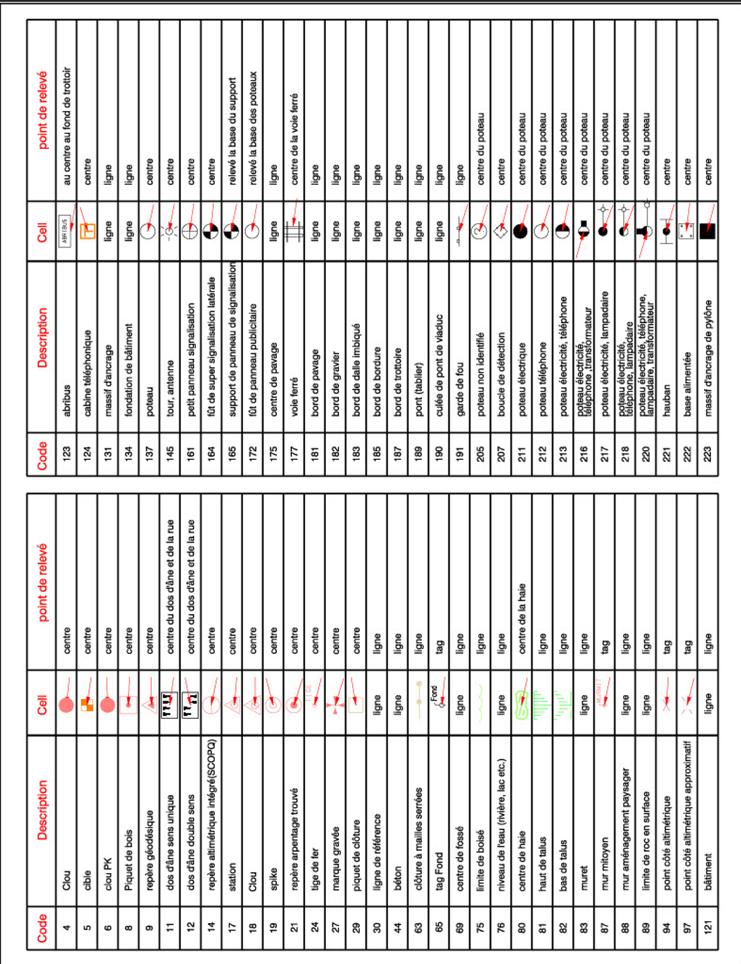 4 images remplacées Les 4 pages sont déjà insérés aux pages 24 à 27 du DTNI-12A R04 | Ajouts de Pcodes
DTNI-12A | DNTI-12A Annexe 4 | FICHE DE VÉRIFICATIONS DES DOCUMENTS ET INFORMATIONS REÇUES | Changements. | 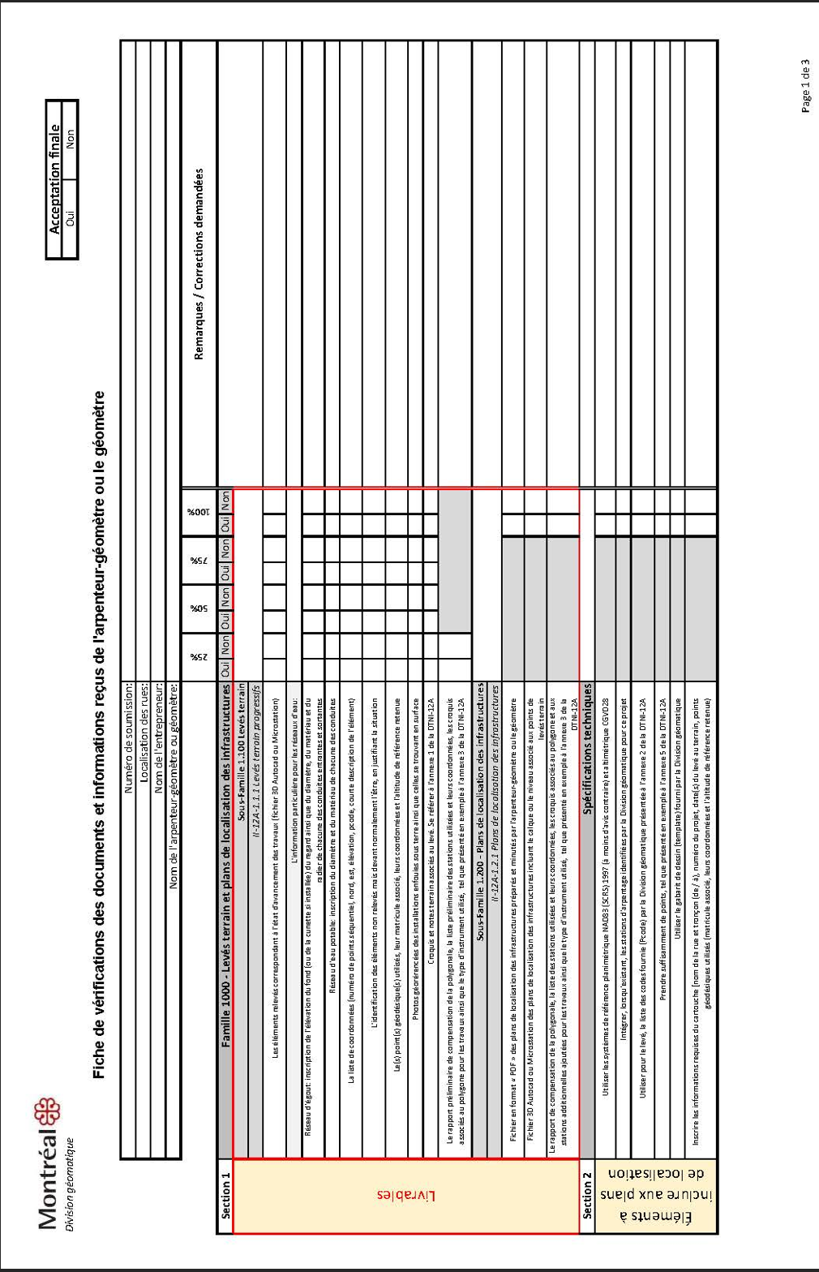 3 images remplacées Les 3 pages sont déjà insérés aux pages 29 à 31 du DTNI-12A R04 | Mise à jour.
DTNI-12A | DTNI-12A – Annexe 5 | Fiches techniques : exemples de levés demandés | 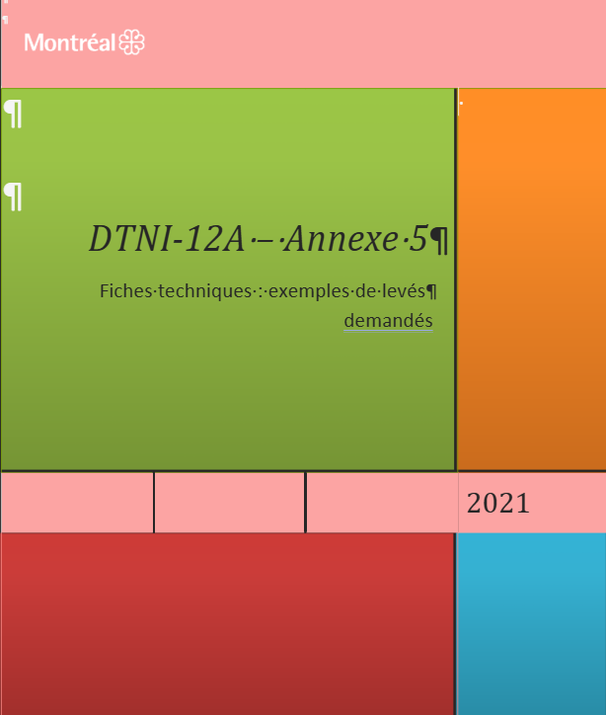 | 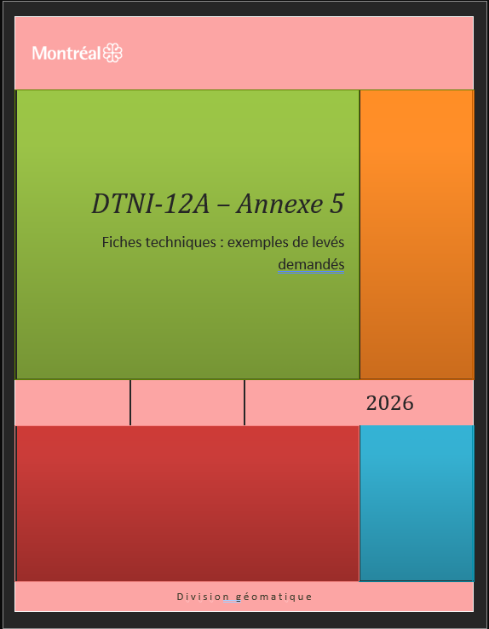 | Changement de la date 2021 pour 2026.
DTNI-12A | DTNI-12A – Annexe 5 | Fiche technique page 1 de l'annexe 5. |  | 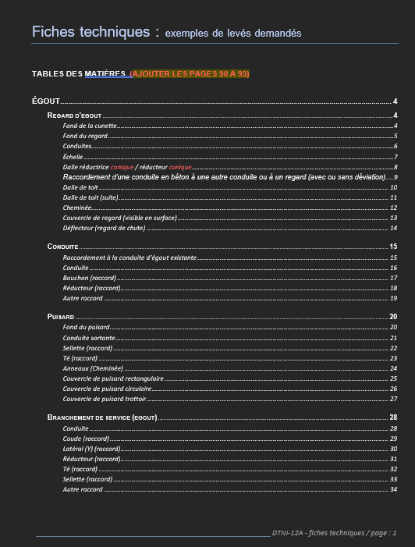 | À FAIRE : Supprimer la note à droite de ''TABLE DES MATIÈRES'' Précisions ajoutées dans les sous-titres à deux endroits (Composante de l'élément à relever).(voir changements en rouge)
DTNI-12A | DTNI-12A – Annexe 5 | Fiche technique page 2 de l'annexe 5. |  | 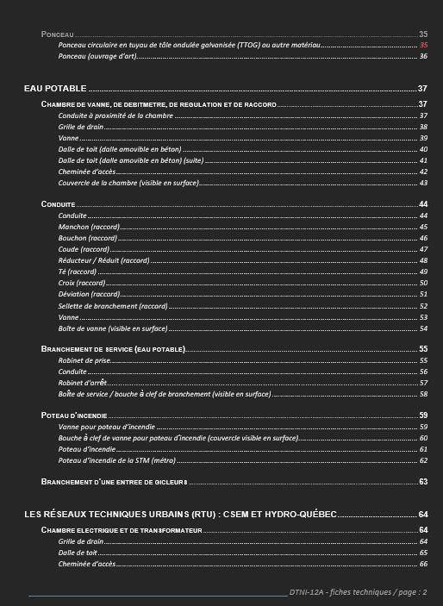 | correction du numéro de la page
DTNI-12A | DTNI-12A – Annexe 5 | Fiche technique page 3 de l'annexe 5. |  | 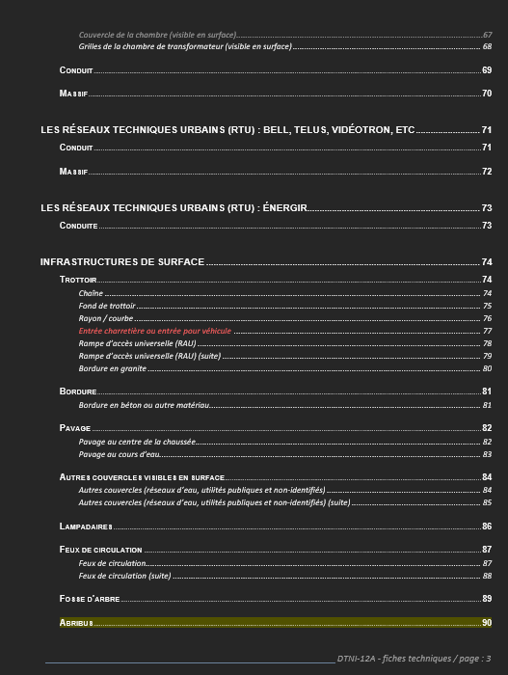 | Déplacement de la FT page 90 à la page 93 et ajouts de nouvelles fiches aux pages 90 à 92. L'on devrait y voir : Infrastructures de surface Infrastructures vertes drainantes sur rue (IVD) Avancée de trottoir drainante (Saillie drainante) – Éléments intérieurs à relever ................. page 90 Avancée de trottoir drainante (Saillie drainante) – Éléments intérieurs à relever (suite) ........ page 91 Avancée de trottoir drainante (Saillie drainante) – Éléments extérieurs à relever ................. page 92 Abribus Abribus ............................................................................................................................ page 93
DTNI-12A | DTNI-12A – Annexe 5 | Fiche technique page 4 de l'annexe 5. | 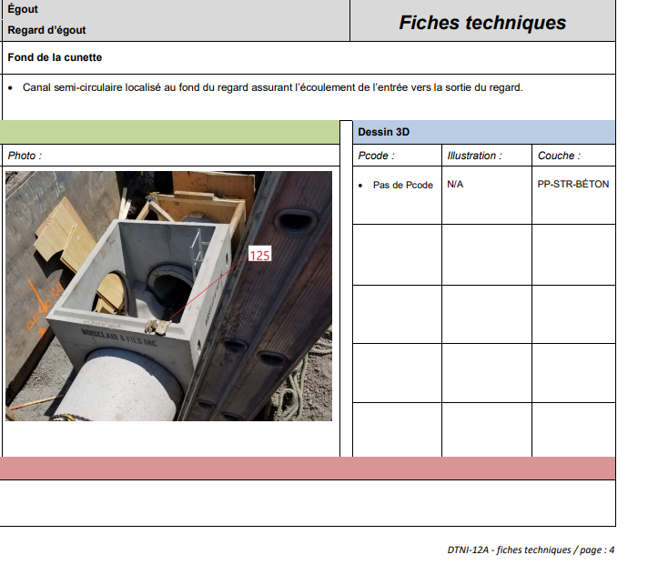 | 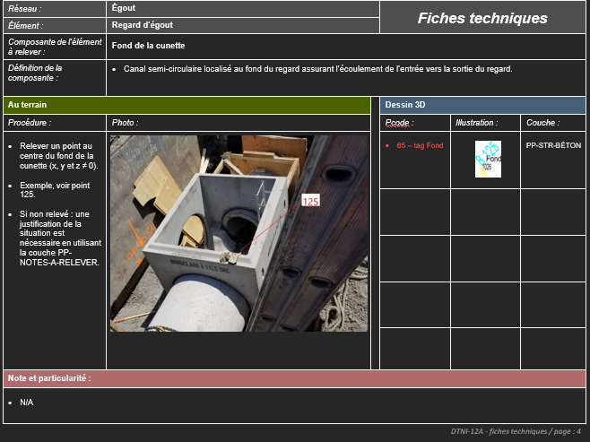 | Ajouts de nouvelles FT aux pages 90, 91 et 92.
DTNI-12A | DTNI-12A – Annexe 5 | Fiche technique page 5 de l'annexe 5. | 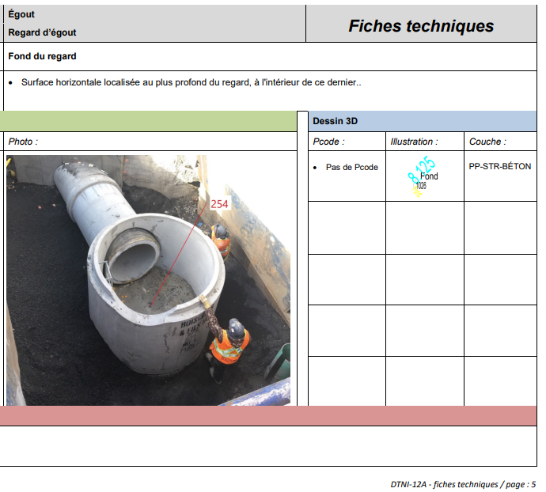 | 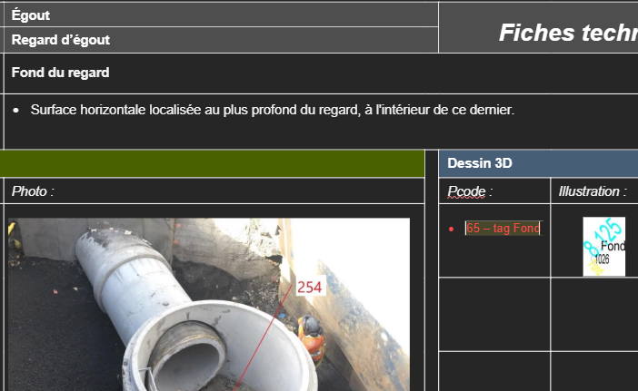 | Pcode : Remplacer : Pas de Pcode Par : 65 - tag Fond
DTNI-12A | DTNI-12A – Annexe 5 | Fiche technique page 6 de l'annexe 5. | 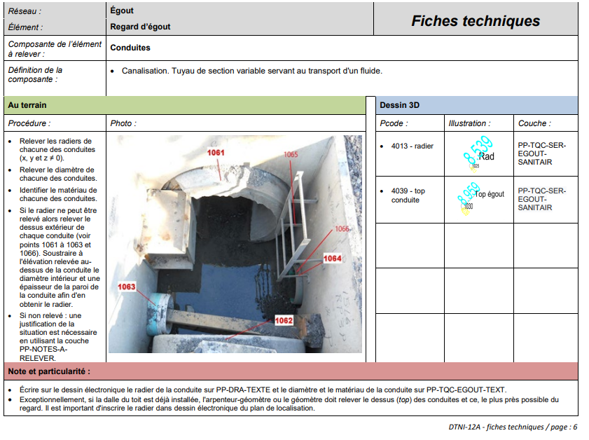 |  | Note et particularité : Remplacer : Exceptionnellement, si la dalle du toit est déjà installée, l'arpenteur-géomètre ou le géomètre doit relever le dessus (top) des conduites et ce, le plus près possible du regard. Il est important d'inscrire le radier dans dessin électronique du plan de localisation. Par : Exceptionnellement, si la dalle du toit est déjà installée, l'arpenteur-géomètre ou le géomètre doit relever le dessus (top) des conduites et ce, le plus près possible de la structure de la chambre à l’extérieur de celle-çi. Il est important d'inscrire le radier dans le dessin électronique du plan de localisation.
DTNI-12A | DTNI-12A – Annexe 5 | Fiche technique page 8 de l'annexe 5. | 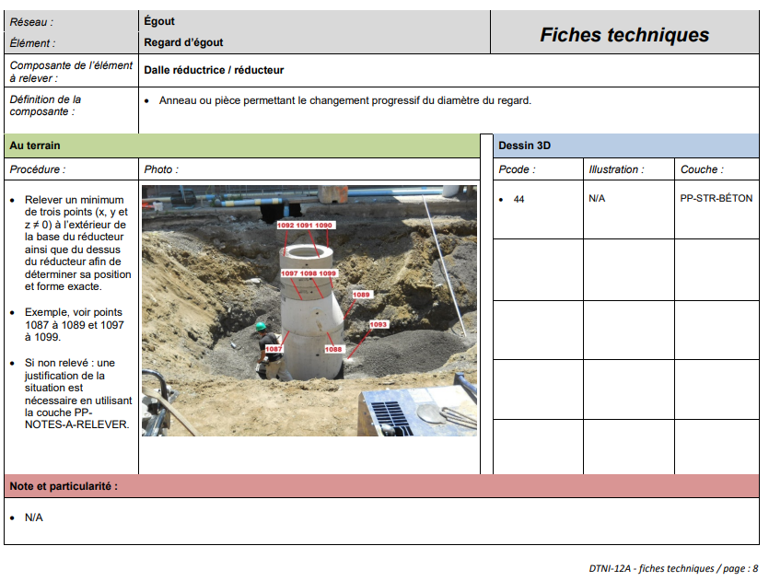 | 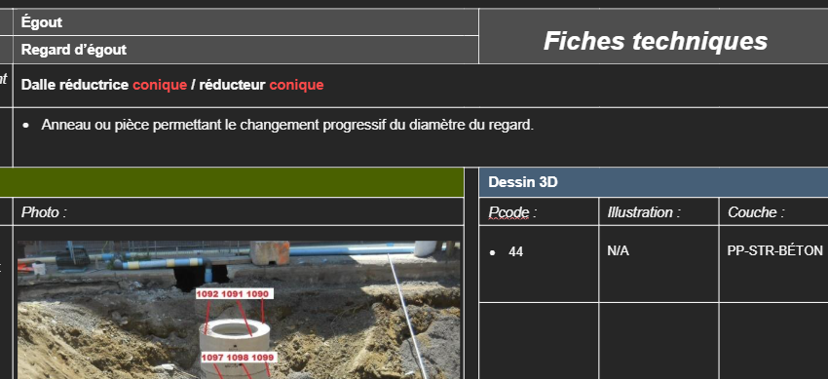 | Composante de l’élément à relever : Remplacer : Dalle réductrice / réducteur Par : Dalle réductrice conique / réducteur conique
DTNI-12A | DTNI-12A – Annexe 5 | Fiche technique page 10 de l'annexe 5. | 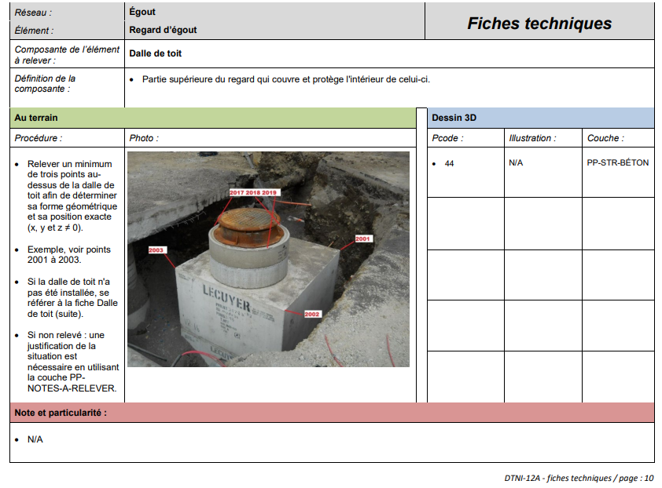 | 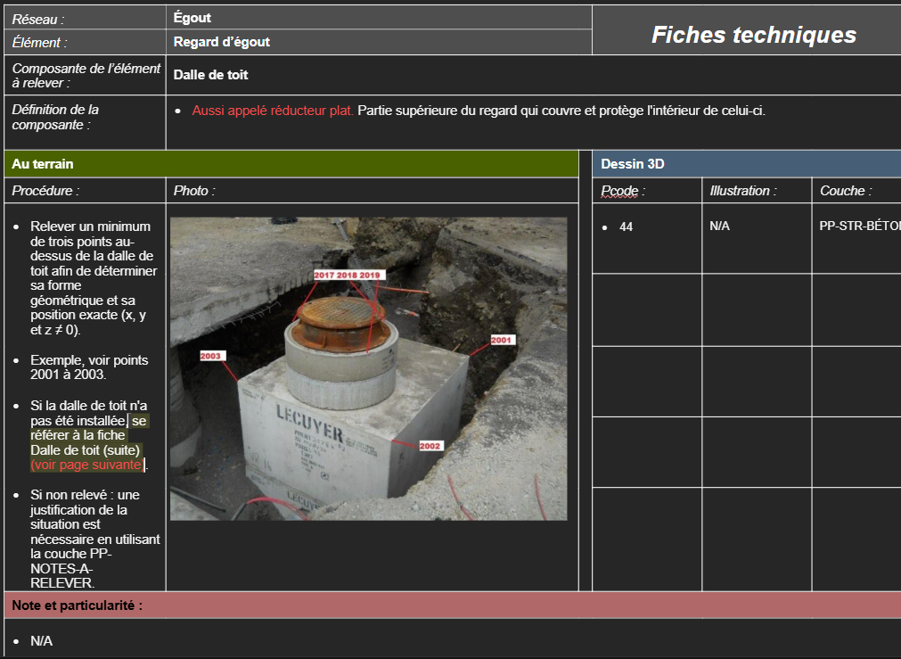 | Définition de la composante : Ajouter devant la phrase : Partie supérieure du regard qui couvre et protège l'intérieur de celui-ci. Le texte suivant : Aussi appelé réducteur plat. Pour obtenir : Aussi appelé réducteur plat. Partie supérieure du regard qui couvre et protège l'intérieur de celui-ci. Procédure : Ajouter à la fin de la phrase : Si la dalle de toit n'a pas été installée, se référer à la fiche Dalle de toit (suite). Le texte suivant : (voir page suivante) Pour obtenir : Si la dalle de toit n'a pas été installée, se référer à la fiche Dalle de toit (suite) (voir page suivante).
DTNI-12A | DTNI-12A – Annexe 5 | Fiche technique page 11 de l'annexe 5. | 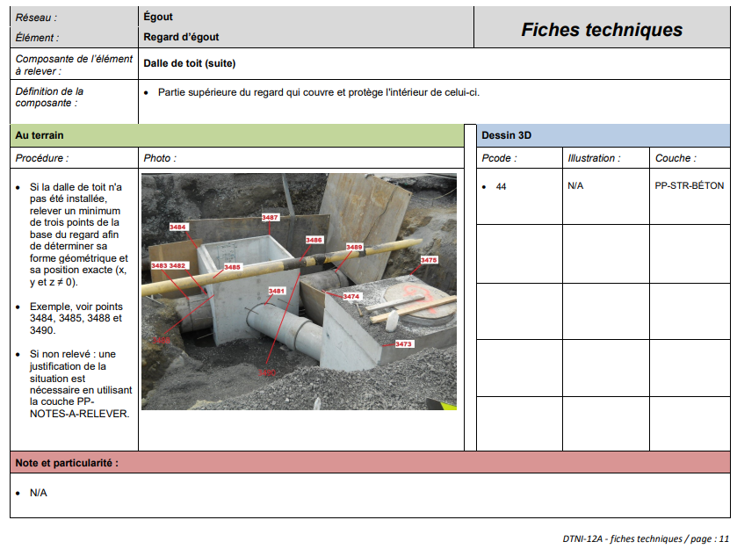 | 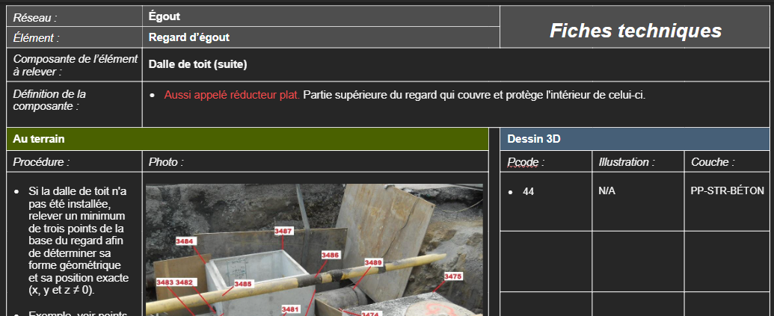 | Définition de la composante : Ajouter devant la phrase : Partie supérieure du regard qui couvre et protège l'intérieur de celui-ci. Le texte suivant : Aussi appelé réducteur plat. Pour obtenir : Aussi appelé réducteur plat. Partie supérieure du regard qui couvre et protège l'intérieur de celui-ci.
DTNI-12A | DTNI-12A – Annexe 5 | Fiche technique page 12 de l'annexe 5. | 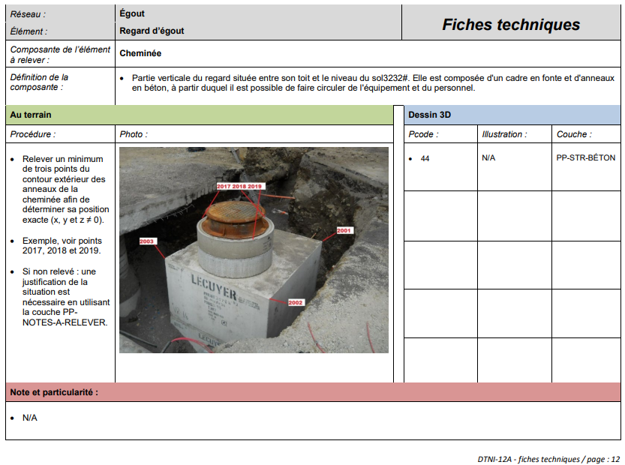 | 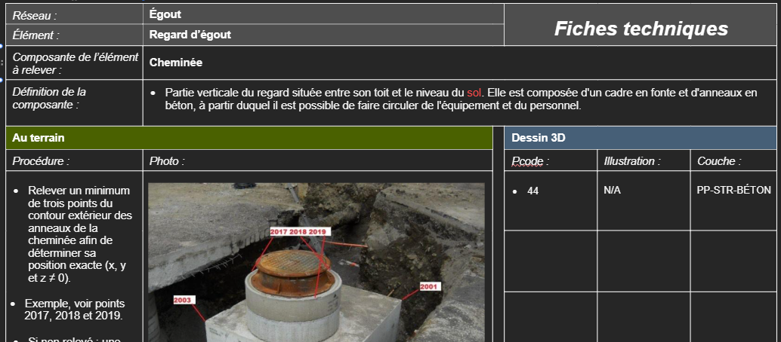 | Définition de la composante : Corriger la phrase : Partie verticale du regard située entre son toit et le niveau du sol3232#. Elle est composée d'un cadre en fonte et d'anneaux en béton, à partir duquel il est possible de faire circuler de l'équipement et du personnel. Par : Partie verticale du regard située entre son toit et le niveau du sol. Elle est composée d'un cadre en fonte et d'anneaux en béton, à partir duquel il est possible de faire circuler de l'équipement et du personnel.
DTNI-12A | DTNI-12A – Annexe 5 | Fiche technique page 16 de l'annexe 5. | 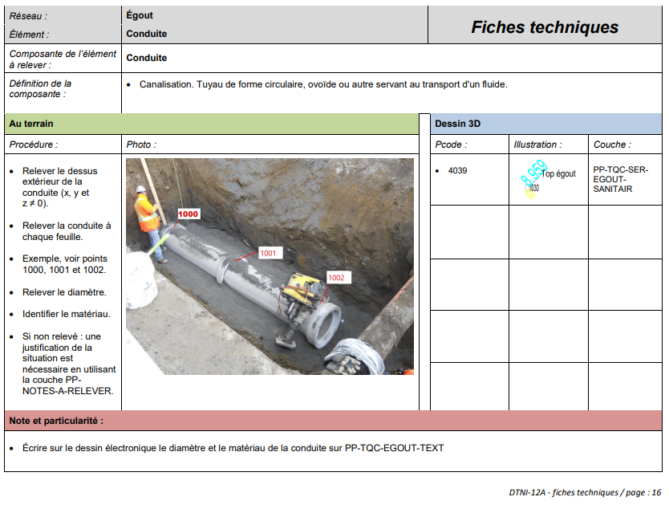 | 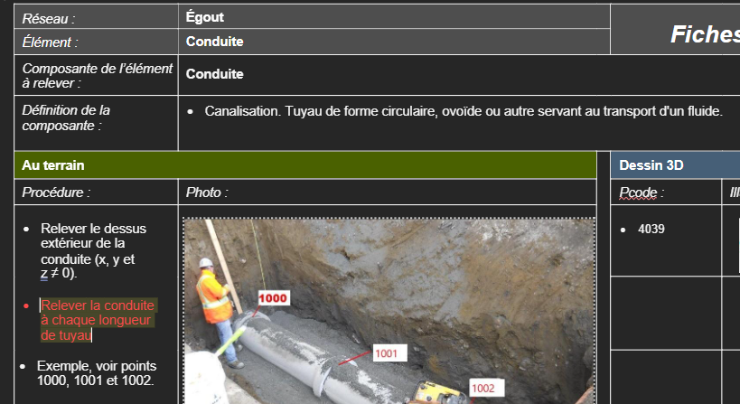 | Procédure : Corriger la phrase : Relever la conduite à chaque feuille. Par : Relever la conduite à chaque longueur de tuyau.
DTNI-12A | DTNI-12A – Annexe 5 | Fiche technique page 20 de l'annexe 5. | 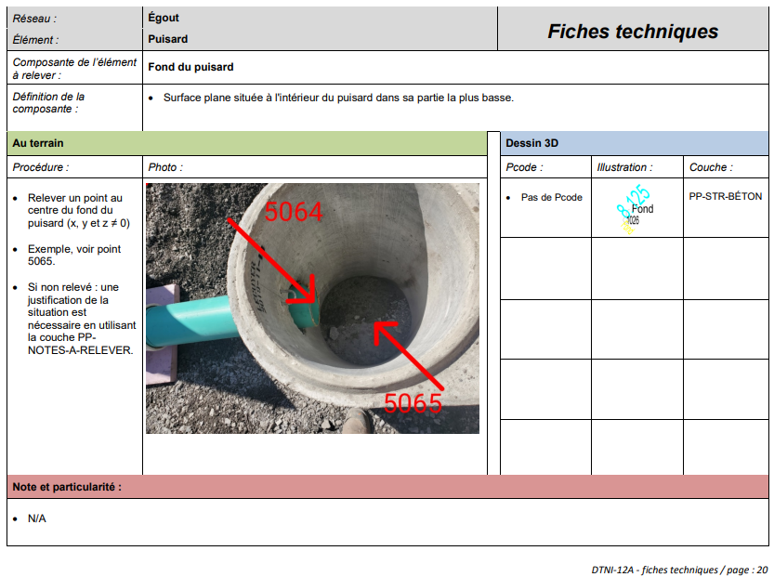 | 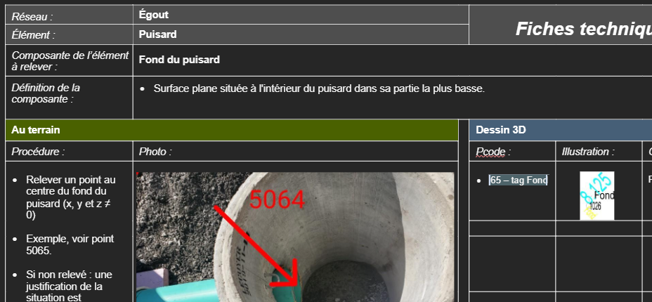 | Pcode : Remplacer : Pas de Pcode Par : 65 - tag Fond
DTNI-12A | DTNI-12A – Annexe 5 | Fiche technique page 21 de l'annexe 5. | 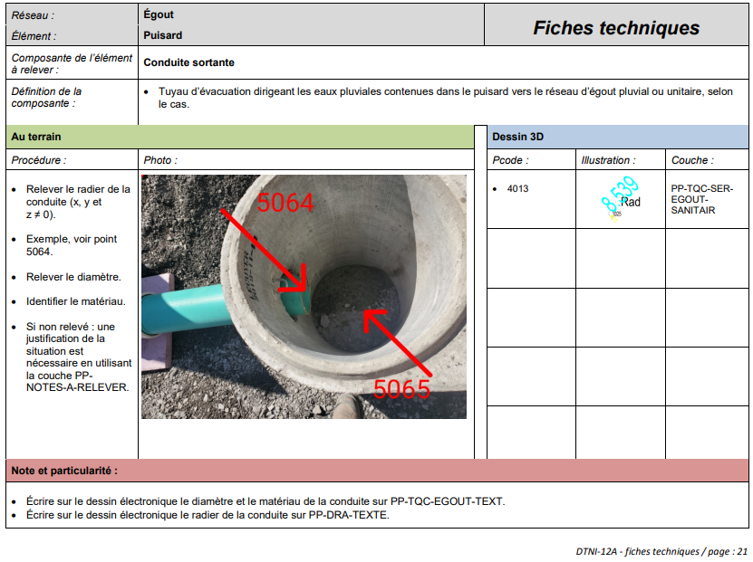 | 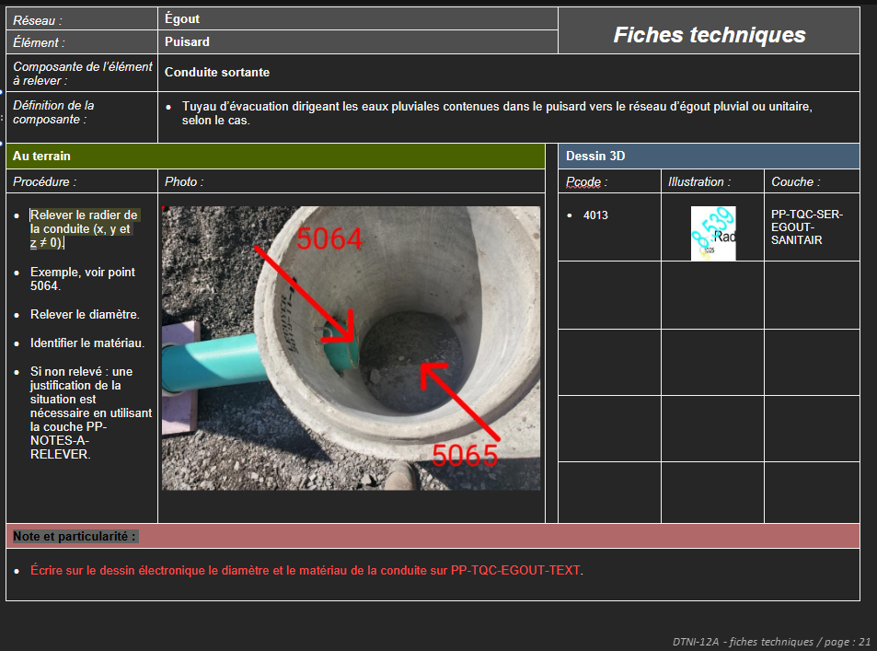 | Note et particularité : supprimer la deuxième phrase : Avant : • Écrire sur le dessin électronique le diamètre et le matériau de la conduite sur PP-TQC-EGOUT-TEXT. • Écrire sur le dessin électronique le radier de la conduite sur PP-DRA-TEXTE. Après : • Écrire sur le dessin électronique le diamètre et le matériau de la conduite sur PP-TQC-EGOUT-TEXT.
DTNI-12A | DTNI-12A – Annexe 5 | Fiche technique page 25 de l'annexe 5. | 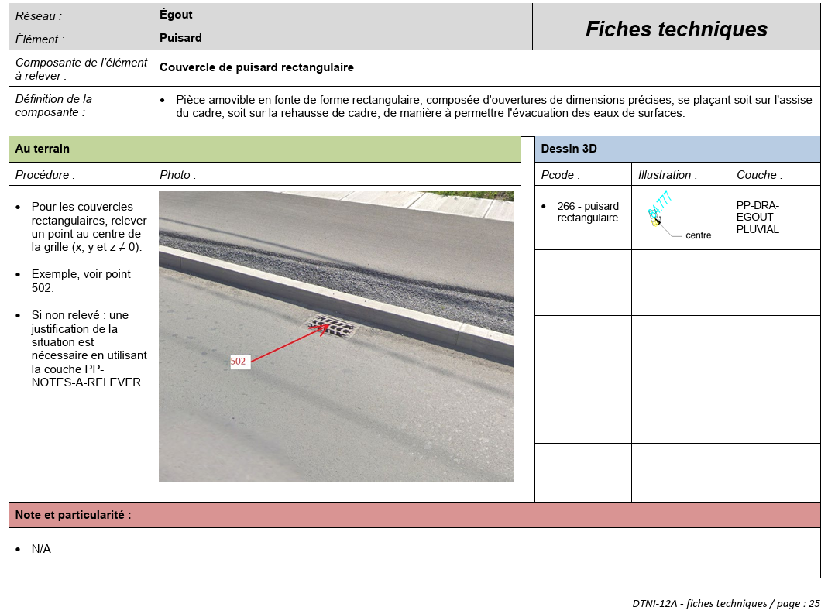 | 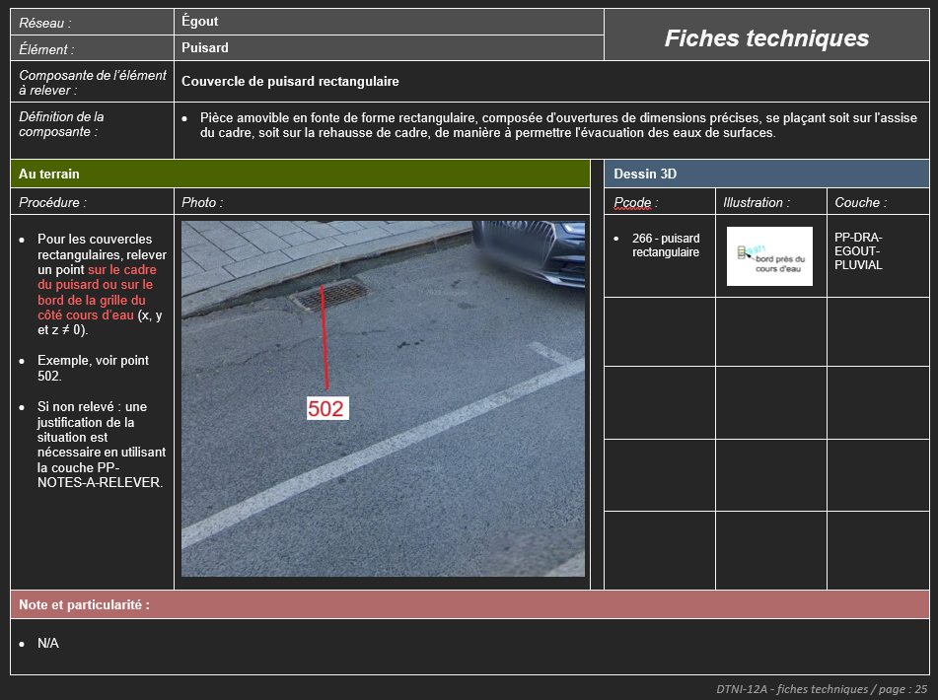 | Procédure : Remplacer ''Pour les couvercles rectangulaires, relever un point au centre de la grille (x, y et z ≠ 0).'' Par : Pour les couvercles rectangulaires, relever un point sur le cadre du puisard ou sur le bord de la grille du côté cours d’eau (x, y et z ≠ 0). Photo : Image remplacée par celle du fichier 25_puisard rectangulaire.jpg Illustration : Remplacer l'image par celle-ci : 25_pcode266.jpg
DTNI-12A | DTNI-12A – Annexe 5 | Fiche technique page 26 de l'annexe 5. | 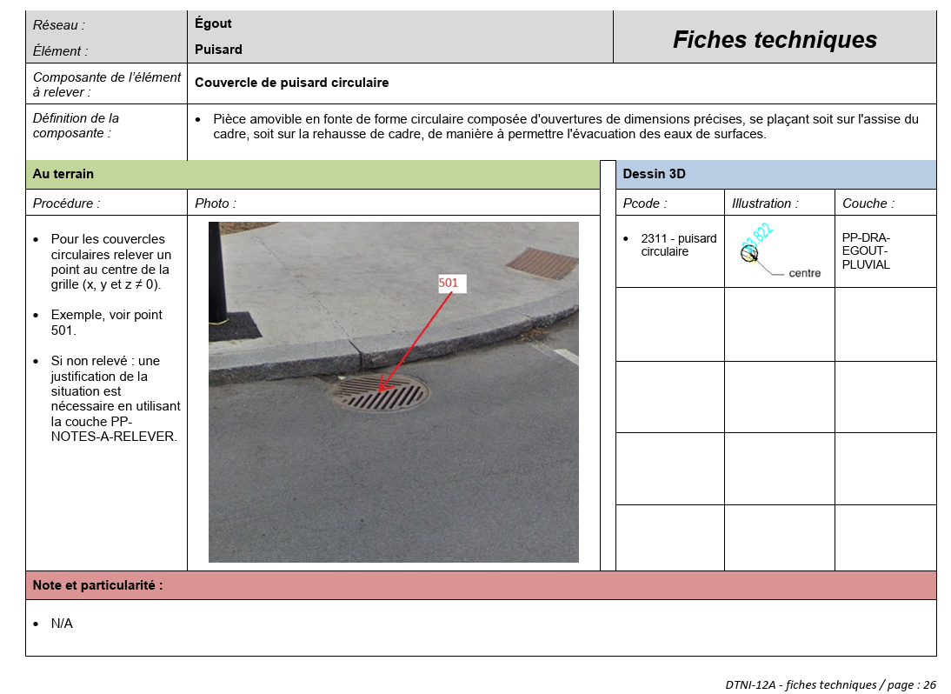 | 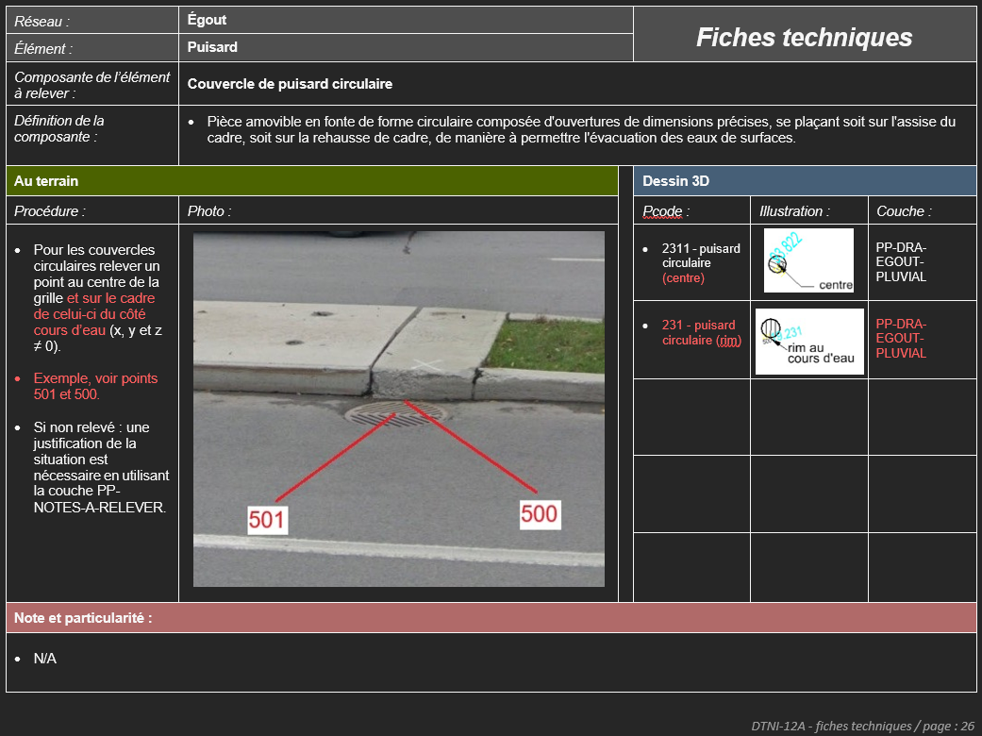 | Procédure : 1e paragraphe : Remplacer ''Pour les couvercles circulaires relever un point au centre de la grille (x, y et z ≠ 0)..'' Par : Pour les couvercles circulaires relever un point au centre de la grille et sur le cadre de celui-ci du côté cours d’eau (x, y et z ≠ 0). 2e paragraphe : Remplacer : Exemple, voir point 501. Par : ''Exemple, voir points 501 et 500. Photo : Image à remplacer par celle du fichier 25_puisard rectangulaire.jpg Pcode : 1e ligne : ajouter à la fin du texte '' (centre)''. 2e ligne : ajouter : 231 - puisard circulaire (rim) Illustration : Ajouter sur la 2e ligne l'image par celle-ci : 26_pcode231.jpg Couche : 2e ligne ajouter : PP-DRA- EGOUT- PLUVIAL
DTNI-12A | DTNI-12A – Annexe 5 | Fiche technique page 36 de l'annexe 5. | 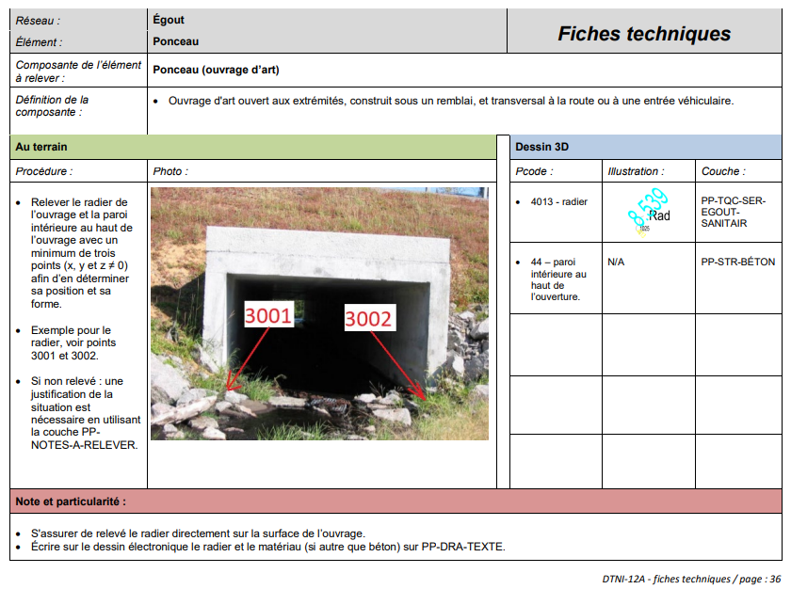 | 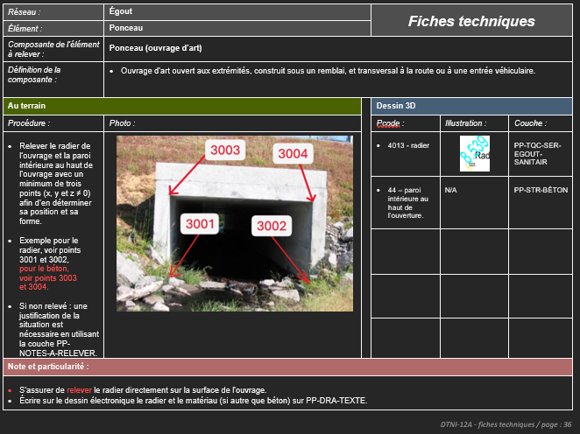 | Procédure : Remplacer le 2 paragraphe : Exemple pour le radier, voir points 3001 et 3002. Par : Exemple pour le radier, voir points 3001 et 3002, pour le béton, voir points 3003 et 3004. Photo : Image remplacée par celle du fichier 36-Ponceau_rectangulaire-nouveau.png Note et particularité : Corriger : relevé Par : relever
DTNI-12A | DTNI-12A – Annexe 5 | Fiche technique page 40 de l'annexe 5. | 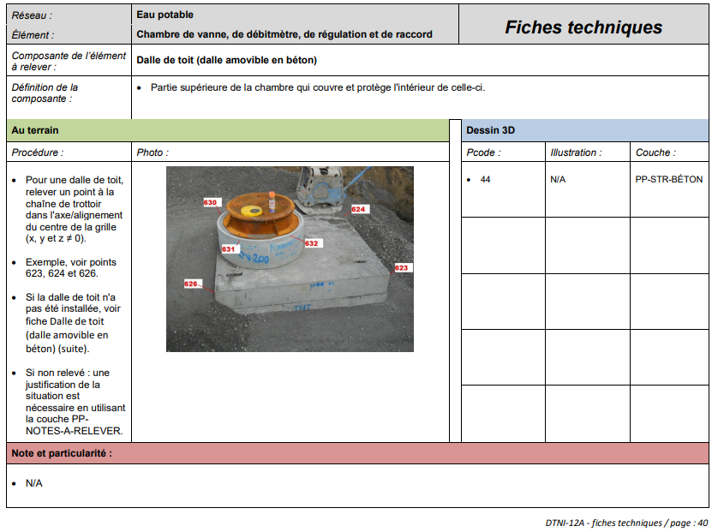 | 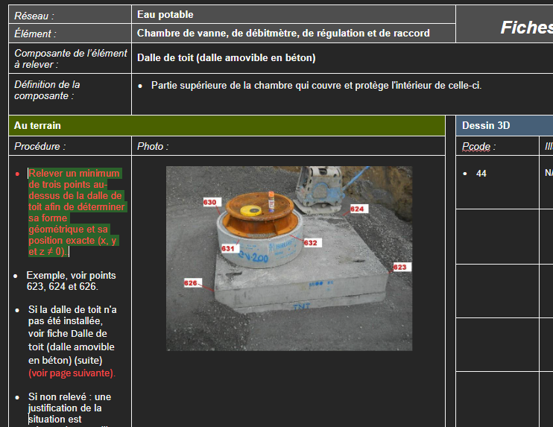 | Procédure : Remplacer : Pour une dalle de toit, relever un point à la chaîne de trottoir dans l'axe/alignement du centre de la grille (x, y et z ≠ 0). Par : Relever un minimum de trois points au-dessus de la dalle de toit afin de déterminer sa forme géométrique et sa position exacte (x, y et z ≠ 0). Procédure : Ajouter à la fin de la phrase : Si la dalle de toit n'a pas été installée, voir fiche Dalle de toit (dalle amovible en béton) (suite). Le texte suivant : (voir page suivante) Pour obtenir : Si la dalle de toit n'a pas été installée, voir fiche Dalle de toit (dalle amovible en béton) (suite) (voir page suivante).
DTNI-12A | DTNI-12A – Annexe 5 | Fiche technique page 41 de l'annexe 5. | 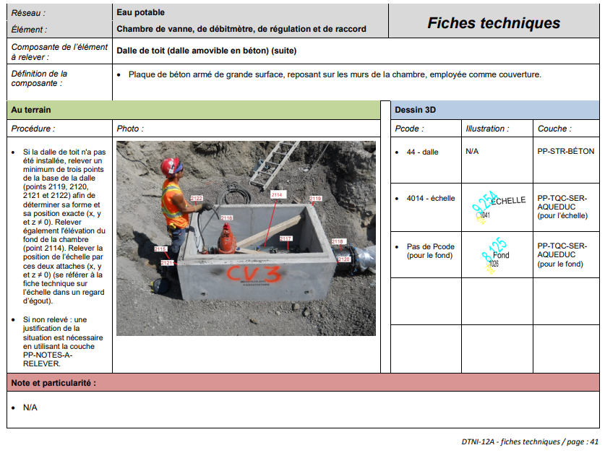 | 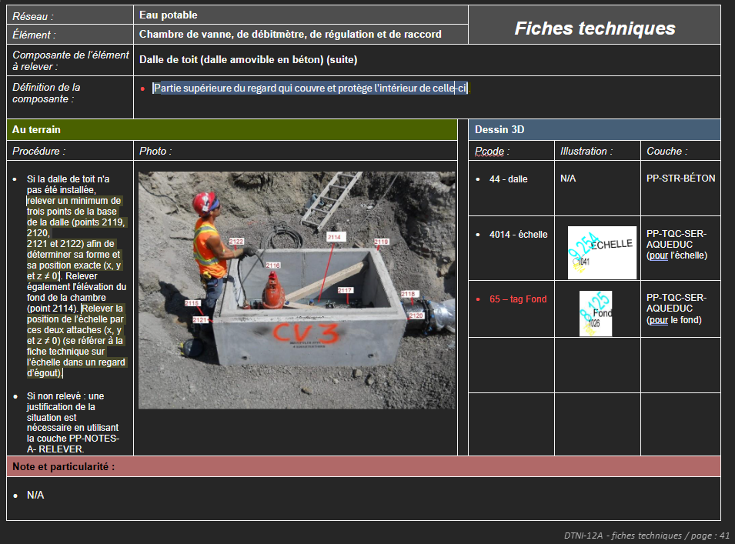 | Définition de la composante : Remplacer : Plaque de béton armé de grande surface, reposant sur les murs de la chambre, employée comme couverture. Par : Partie supérieure du regard qui couvre et protège l'intérieur de celle-ci. 'Pcode : Remplacer : Pas de Pcode (pour le fond) Par : 65 – tag Fond
DTNI-12A | DTNI-12A – Annexe 5 | Fiche technique page 52 de l'annexe 5. | 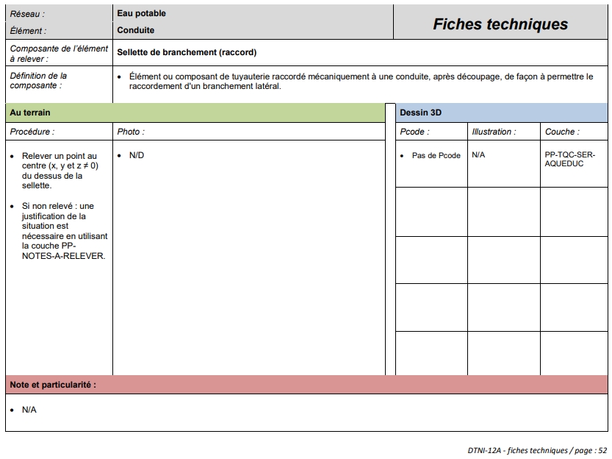 | 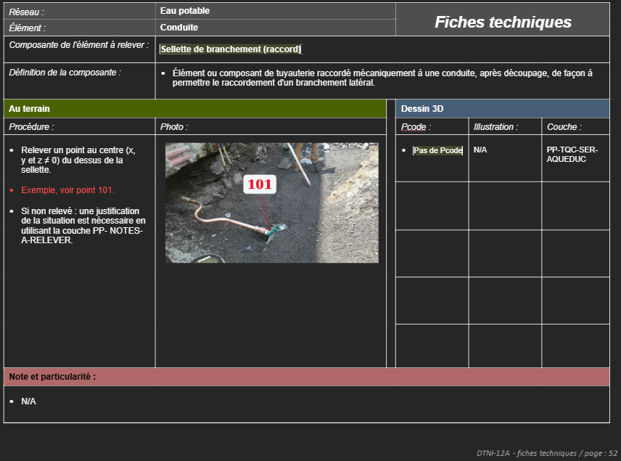 | Procédure : Avant : Relever un point au centre (x, y et z ≠ 0) du dessus de la sellette. Si non relevé : une justification de la situation est nécessaire en utilisant la couche PP- NOTES-A-RELEVER. Ajouter une phrase entre les deux lignes existantes : Relever un point au centre (x, y et z ≠ 0) du dessus de la sellette. Exemple, voir point 101. Si non relevé : une justification de la situation est nécessaire en utilisant la couche PP- NOTES-A-RELEVER. Photo : Supprimer N/D. Insérer l'image : 52-Selette-d'aqueduc-1.jpg
DTNI-12A | DTNI-12A – Annexe 5 | 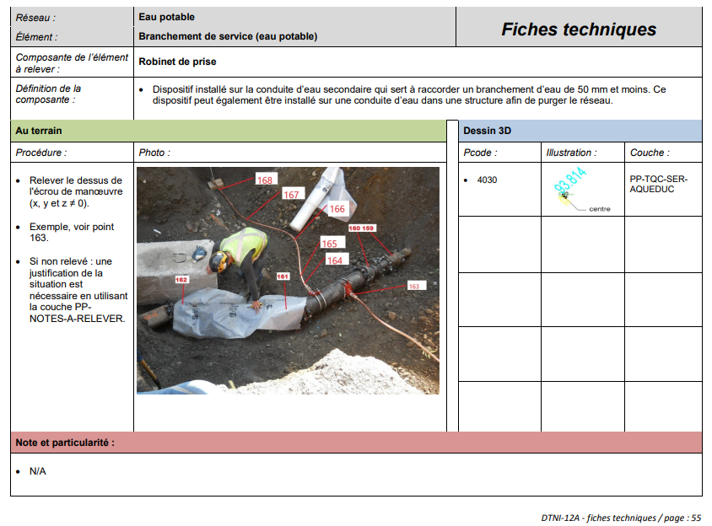 Fiche technique page 55 de l'annexe 5. |  | 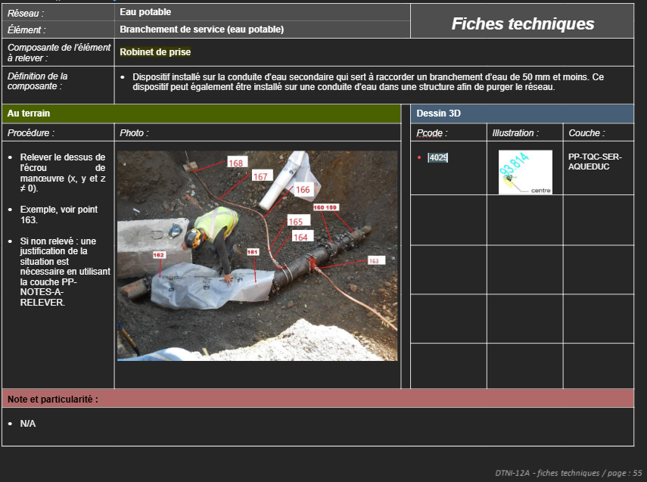 | Pcode : Remplacer : 4030 Par : 4029
DTNI-12A | DTNI-12A – Annexe 5 | Fiche technique page 57 de l'annexe 5. | 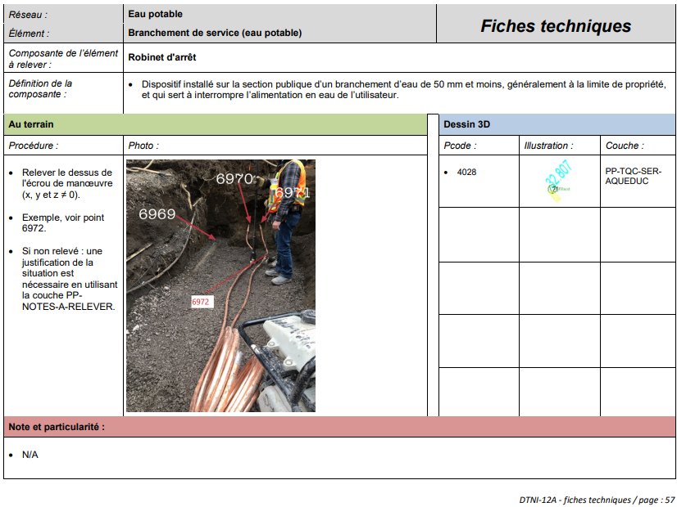 | 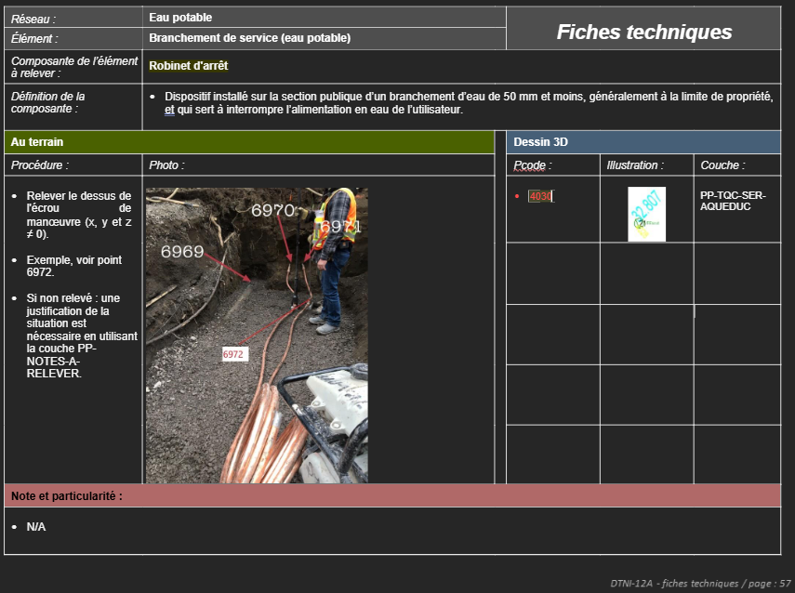 | Pcode : Remplacer : 4028 Par : 4030
DTNI-12A | DTNI-12A – Annexe 5 | Fiche technique page 79 de l'annexe 5. | 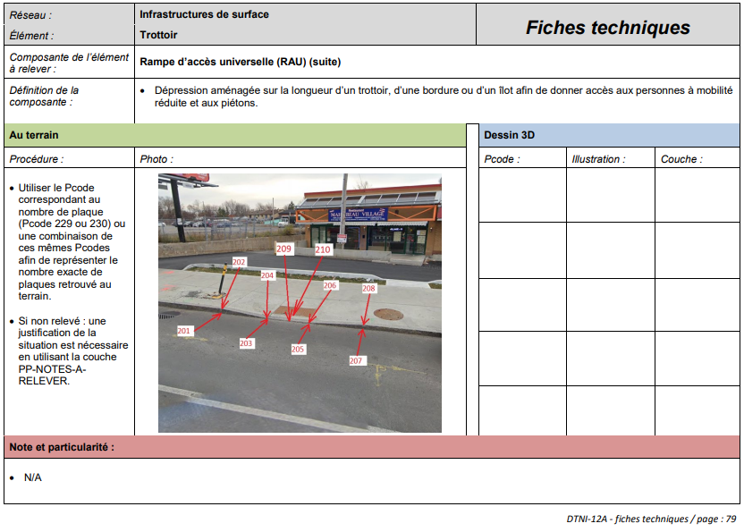 | 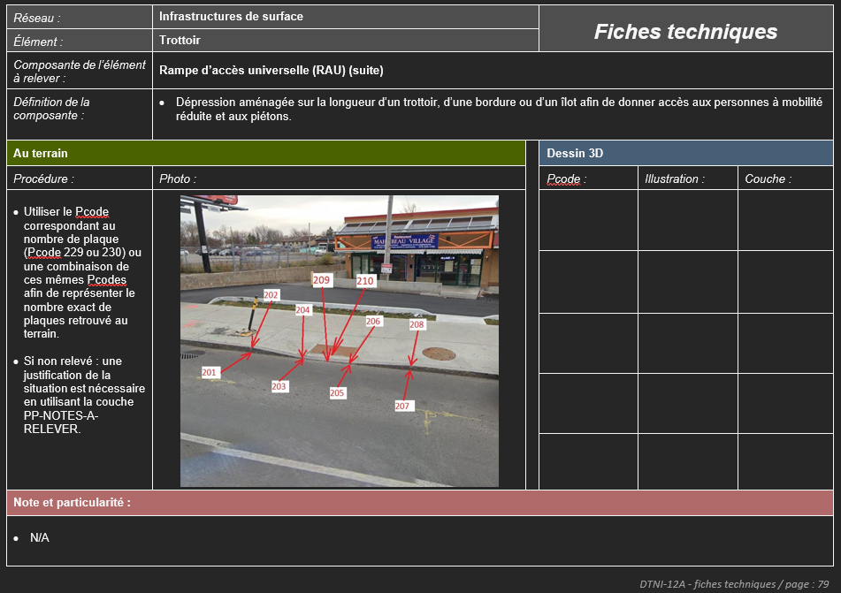 | Procédure : Corriger la phrase dans le premier point : Utiliser le Pcode correspondant au nombre de plaque (Pcode 229 ou 230) ou une combinaison de ces mêmes Pcodes afin de représenter le nombre exacte de plaques retrouvé au terrain. Par : Utiliser le Pcode correspondant au nombre de plaque (Pcode 229 ou 230) ou une combinaison de ces mêmes Pcodes afin de représenter le nombre exact de plaques retrouvé au terrain.
DTNI-12A | DTNI-12A – Annexe 5 | Fiche technique page 88 de l'annexe 5. | 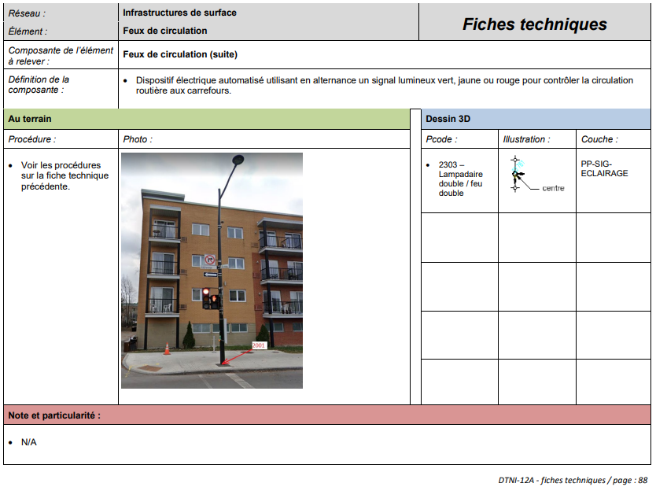 | 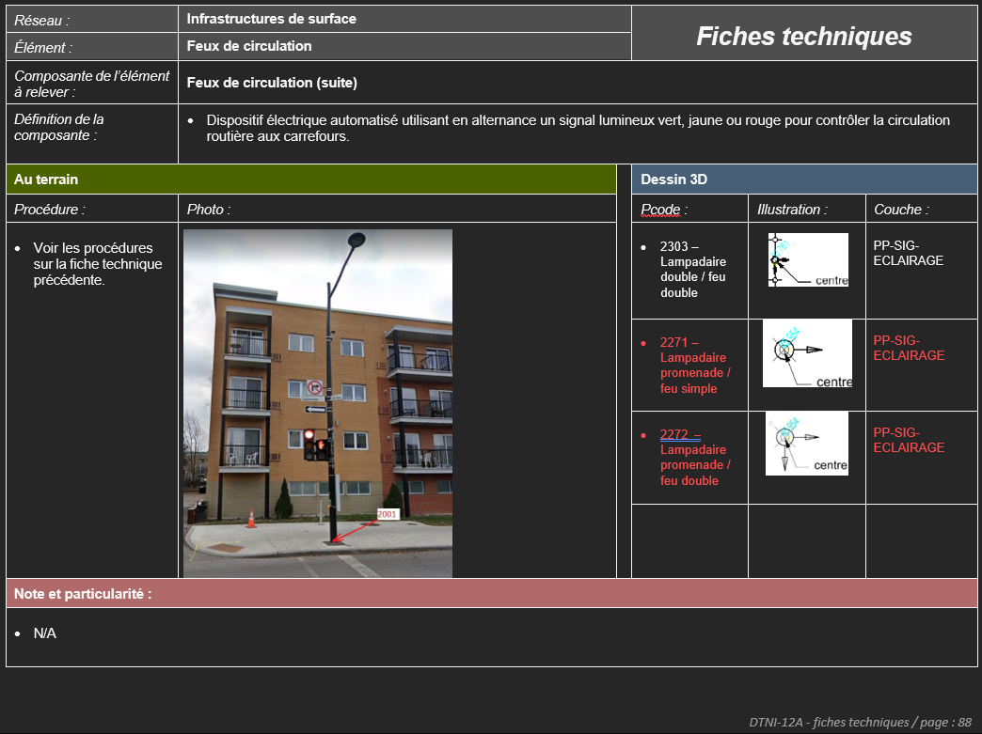 | 2e ligne : 'Pcode : Ajouter texte : 2271 – Lampadaire promenade / feu simple Illustration : Ajouter image : lampprom+1feu.jpg Couche : Ajouter texte : PP-SIG- ECLAIRAGE 3e ligne : 'Pcode : Ajouter texte : 2272 – Lampadaire promenade / feu double Illustration : Ajouter image : lampprom+2feu.jpg Couche : Ajouter texte : PP-SIG- ECLAIRAGE
DTNI-12A | DTNI-12A – Annexe 5 | Fiche technique page 90 de l'annexe 5. | 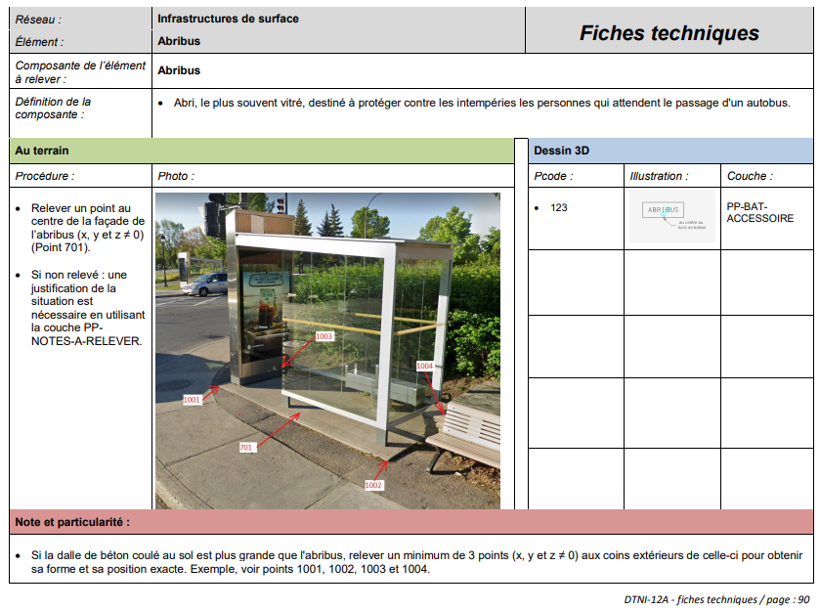 / page : 90 | 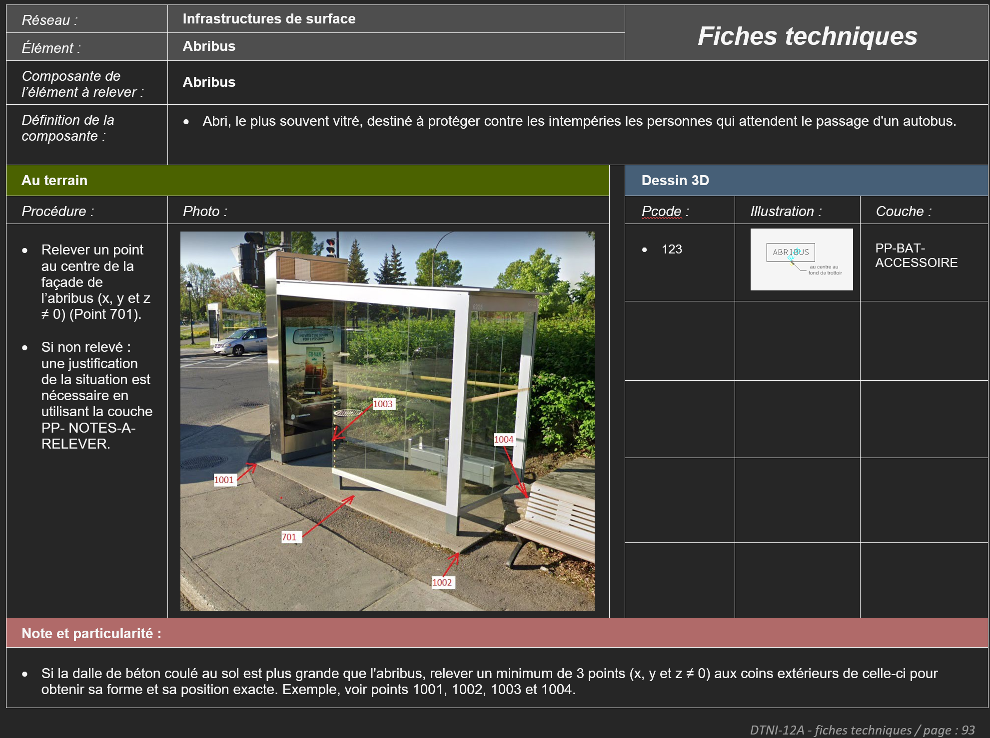 /déplacée à la page : 93 | Déplacer cette fiche à la page 93 afin d'ajouter 3 nouvelles fiches (pages 90, 91 et 92 - voir les nouvelles fiches ci-dessous)
DTNI-12A | DTNI-12A – Annexe 5 | Fiche technique page 90 de l'annexe 5. | 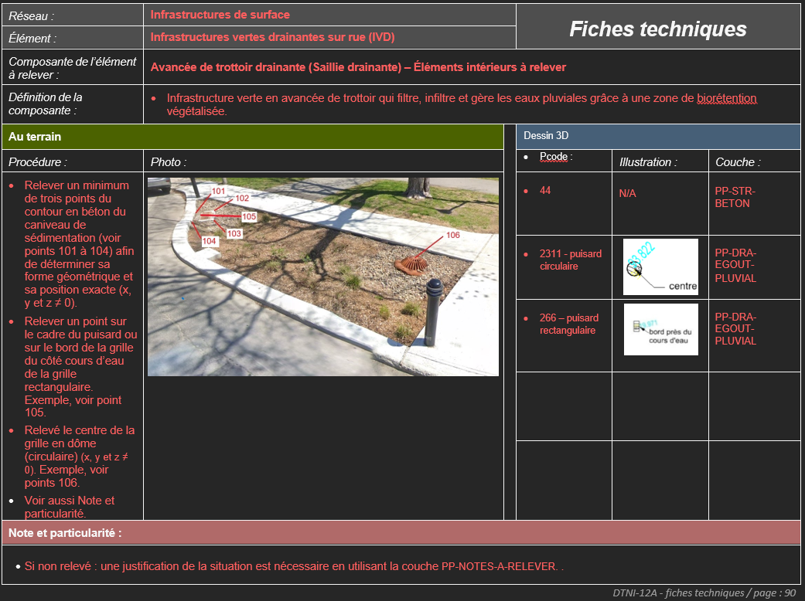 NA | Nouvelle fiche en montage | Ajouter la nouvelle fiche (page 90). Couvrir les infrastructures de surface / Infrastructures vertes drainantes sur rue (IVD).
DTNI-12A | DTNI-12A – Annexe 5 | Fiche technique page 91 de l'annexe 5. | NA | 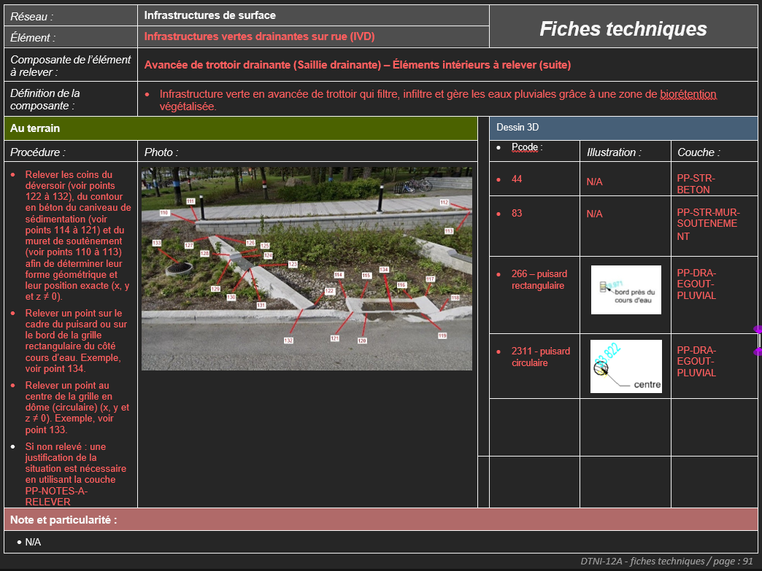 Nouvelle fiche en montage | Ajouter la nouvelle fiche (page 91). Couvrir les infrastructures de surface / Infrastructures vertes drainantes sur rue (IVD).
DTNI-12A | DTNI-12A – Annexe 5 | Fiche technique page 92 de l'annexe 5. | NA |  Nouvelle fiche en montage | Ajouter la nouvelle fiche (page 92). Couvrir les infrastructures de surface / Infrastructures vertes drainantes sur rue (IVD).

